List of tables
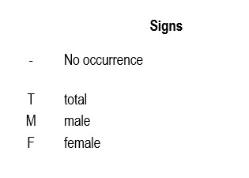
ТABLES:
1. Population by age (five year age groups) and by sex, by settlement
2. Households by number of household members, by settlement

